zestaw 1
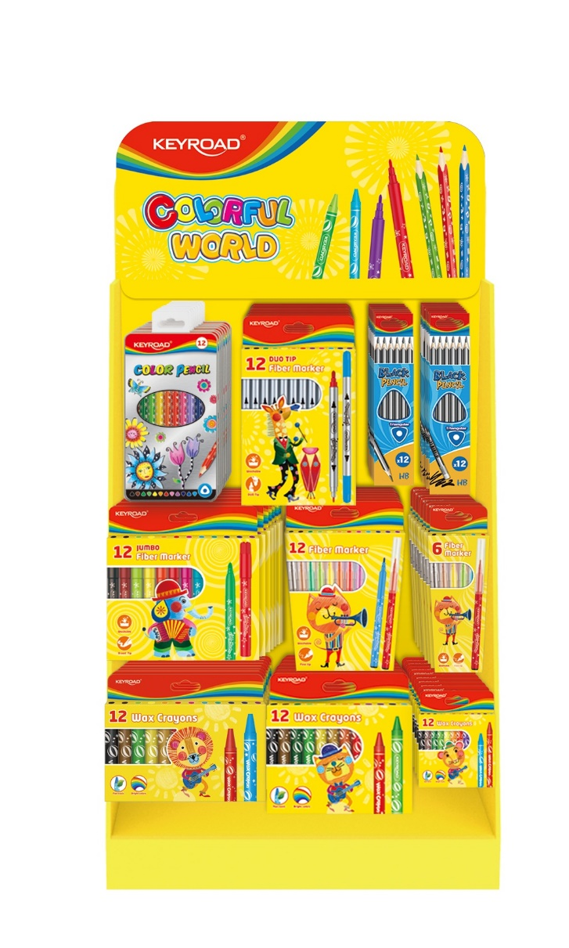
sku pbs | EAN | nazwa | ilość | CENA HURT | SUMA | KR971556-Empty display stand for coloring accessories Volume:45.6x20.8x64.3 cm Volume for packing:114x46.3x17cm/CTN, each carton had 10 pcs
KR971713 | 6954884599980 | Ołówek drewniany KEYROAD, 2B, trójkątny, zawieszka, 12szt., mix kolorów | 8 | 5.09 | 40.72
KR971549 | 6954884592783 | Ołówek drewniany KEYROAD, HB, trójkątny, pakowane na displayu, szary | 8 | 5.40 | 43.20
KR971450 | 6954884592813 | Kredki ołówkowe KEYROAD, trójkątne, 12szt., w metalowym pudełku, mix kolorów | 8 | 9.99 | 79.92
KR971414 | 6954884592929 | Flamastry KEYROAD Duo, 12szt., na zawieszce, mix kolorów | 8 | 8.53 | 68.24
KR971413 | 6954884577407 | Flamastry KEYROAD Jumbo, 12szt., na zawieszce, mix kolorów | 7 | 8.58 | 60.06
KR971587 | 6954884577681 | Flamastry KEYROAD Fiber Marker, 12szt., na zawieszce, mix kolorów | 8 | 4.74 | 37.92
KR971303 | 6954884575366 | Kredki świecowe KEYROAD, 12szt., 8mm, mix kolorów | 10 | 2.34 | 23.40
KR971306 | 6954884592882 | Kredki świecowe KEYROAD, 12szt., 11mm, pakowane na displayu, mix kolorów | 8 | 5.66 | 45.28
KR971308 | 6954884592899 | Kredki świecowe KEYROAD, 12szt., 14mm, pakowane na displayu, mix kolorów | 7 | 7.78 | 54.46
KR971588 | 6954884592905 | Flamastry KEYROAD Fiber Marker, 6szt., na zawieszce, mix kolorów | 8 | 2.49 | 19.92
 |  |  |  |  | 473.12

zestaw 2
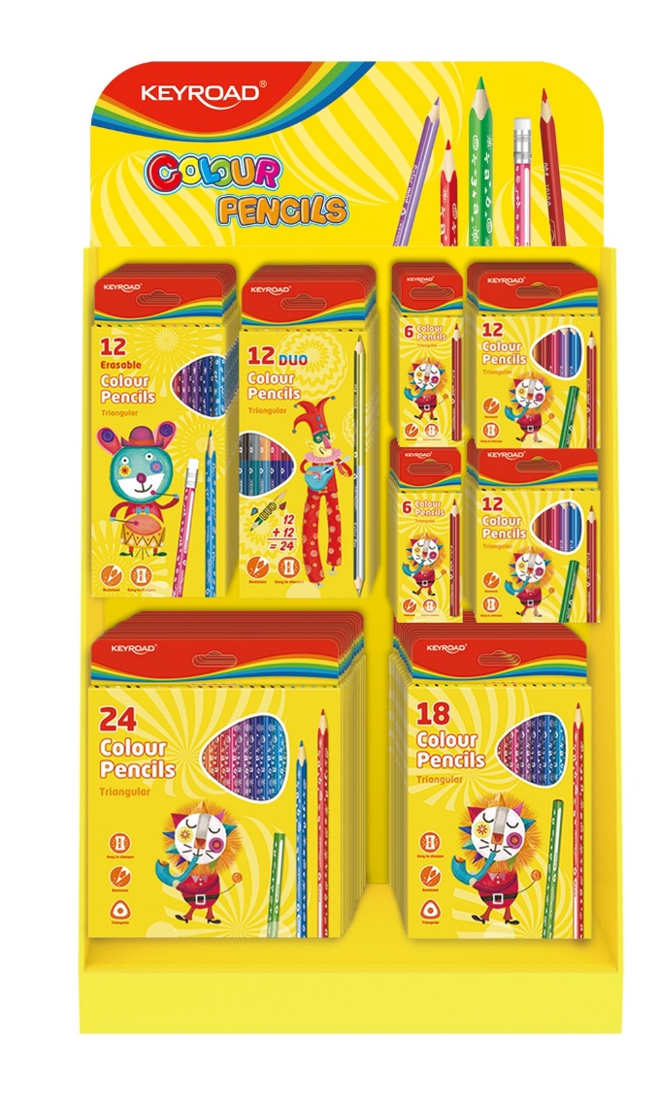
sku pbs | EAN | nazwa | ilość | CENA HURT | SUMA | KR971369-Empty display stand for color pencils Volume: 38.5x22.5x57.5cm Volume for packing: 99.5x81x10cm/CTN, G.W. is 9kg, N.W. is 8kg, eachcarton had 10 pcs
KR971283 | 6954884592837 | Kredki ołówkowe KEYROAD Mini, trójkątne, 6szt., mix kolorów | 24 | 1.65 | 39.60
KR971285 | 6954884592844 | Kredki ołówkowe KEYROAD Mini, trójkątne, 12szt., mix kolorów | 24 | 3.09 | 74.16
KR971273 | 6954884546816 | Kredki ołówkowe KEYROAD, trójkątne, 12szt., mix kolorów | 12 | 6.23 | 74.76
KR971275 | 6954884546830 | Kredki ołówkowe KEYROAD, trójkątne, 18szt., mix kolorów | 12 | 9.77 | 117.24
KR971281 | 6954884546892 | Kredki ołówkowe KEYROAD, trójkątne, dwustronne, 12szt., mix kolorów | 12 | 6.35 | 76.20
KR971277 | 6954884592806 | Kredki ołówkowe KEYROAD, trójkątne, 24szt., mix kolorów | 12 | 13.38 | 160.56
 |  |  |  |  | 542.52

